Test_Trang chủ
Project Name | Website Bán Hàng Tích Hợp Mô Hình Affiliate Marketing
Module Code | Trang chủ
Tester | Dương Tuấn Anh

 | Passed | Failed | Untested | Blocked | Test Case Total
Test | 10 | 0 | 0 | 0 | 10
Re-test | 0 | 0 | 0 | 0 | 0
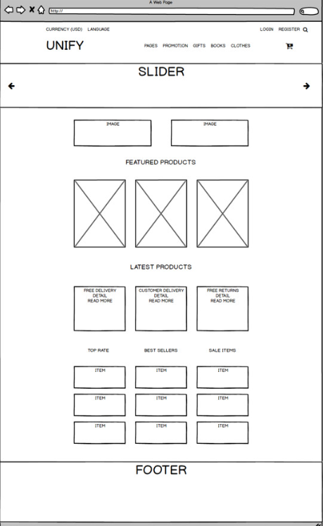

Testcase ID | Test Case Description | Test Case Procedure | Expected Output |  | Test Case Total | Result |  | Ngày test |  | Note
 |  |  |  |  |  | Test | Re-Test | Test | Re-Test
 | Check Header
TC-Header-01 | [Register] hyperlink | Nếu người dùng đã đăng nhập | Status = disable |  | 1 | Pass | Pass
TC-Header-02 |  | trường hợp khác | Status = enable |  | 1 | Pass | Pass
TC-Header-03 |  | Click vào [Register] | Xuất hiện trang đăng ký |  | 1 | Pass | Pass
TC-Header-04 | [Login] hyperlink | Nếu người dùng đã đăng nhập | Status = disable |  | 1 | Pass | Pass
TC-Header-05 |  | trường hợp khác | Status = enable |  | 1 | Pass | Pass
TC-Header-06 |  | Click vào [Login] | Xuất hiện trang đăng ký |  | 1 | Pass | Pass
TC-Header-07 | [Language] Text | Click vào [Language] | Chuyển đổi ngôn ngữ (ENG/VN) |  | 2 | Fail | Fail
TC-Header-08 | [Currency] Text | Click vào [Currency] | Chuyển đổi tiền tệ (USD/VND) |  | 2 | Fail | Fail
TC-Header-09 | [Search] Button | Click vào [Search] button | Xuất hiện textbox [search] |  | 1 | Pass | Pass
TC-Header-10 | [Cart] Button | Click [Cart] button | Xuất hiện trang giỏ hàng |  | 1 | Pass | Pass
TC-Header-11 | Logo [UNIFY] hyperlink | Click [UNIFY] | Trở về trang chủ |  | 2 | Fail | Pass
TC-Header-12 | [PAGES] list | đưa vào [PAGES] | Xuất hiện danh sách trỏ xuông |  | 1 | Pass | Pass
TC-Header-13 |  | Click vào [PAGES] | Cố định danh sách trỏ xuống |  | 1 | Pass | Pass
TC-Header-14 | [PROMOTION] List | đưa vào [PROMOTION] | Xuất hiện danh sách trỏ xuông |  | 1 | Pass | Pass
TC-Header-15 |  | Click vào [PROMOTION] | Cố định danh sách trỏ xuống |  | 1 | Pass | Pass
TC-Header-16 | [GIFTS] List | đưa vào [GIFTS] | Xuất hiện danh sách trỏ xuông |  | 1 | Pass | Pass
TC-Header-17 |  | Click vào [GIFTS] | Cố định danh sách trỏ xuống |  | 1 | Pass | Pass
TC-Header-18 | [CLOTHER] List | đưa vào [CLOTHER] | Xuất hiện danh sách trỏ xuông |  | 1 | Pass | Pass
TC-Header-19 |  | Click vào [CLOTHER] | Cố định danh sách trỏ xuống |  | 1 | Pass | Pass
 | Check Slider
TC-Slider-20 | Picture của Slide | click vào Picture | Xuất hiện trang nội dung của picture |  | 1 | Pass | Pass
 | Check Content
TC-Content-21 | [Featured Product] hyperlink | Click vào [Featured Product] | Hiển thị danh sách các sản phẩm nổi bật |  | 1 | Pass | Pass
TC-Content-22 | [Latest Product] hyperlink | Click vào [Latest Product] | Hiển thị danh sách các sản phẩm mới nhất |  | 1 | Pass | Pass
 | "Hình ảnh sản phẩm" picture | Click vào "hình ảnh sản phẩm | Hiển thì chi tiết sản phẩm |  | 1 | Pass | Pass

Test_Đăng ký_
Project Name | Xây dựng Website Smart Mobile
Module Code | form đăng ký

 | Passed | Failed | Untested | Blocked | Test Case Total
Round 1 | 6 | 10 | 0 | 0 | 16
Round 2 | 16 | 0 | 0 | 0 | 16

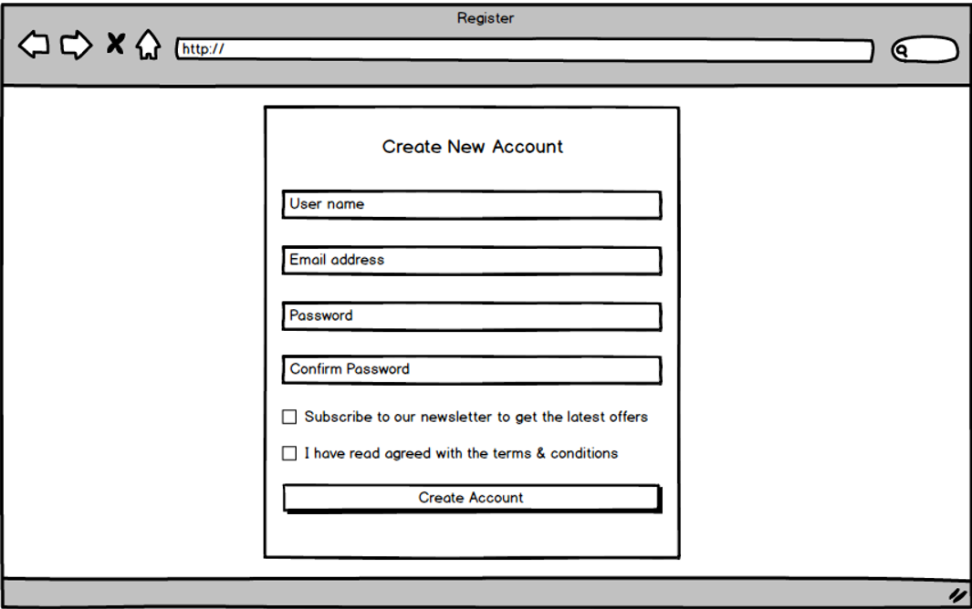

Testcase ID | Test Scenarin | Testcase | Test Steps | Test Data | Expected Result | Actual Result | Pass/ Fail |  | Ngày test |  | Tester
 |  |  |  |  |  |  | Round 1 | Round 2 | Round 1 | Round 2
TC1 | Textbox 'User name' | Tên đăng nhập bỏ trống | 1. Không nhập giá trị vào textbox 2. Nhấn TAB để chuyển sang 'Mật Khẩu' |  | Hiển thị thông báo lỗi: 'Chưa nhập Tên đăng nhập' | Hiển thị thông báo chưa nhập tên đăng nhập | Fail | Pass | 2021-03-31 | 2021-04-01 | Trung
TC2 |  | Tên đăng nhập không đủ 8 kí tự | Nhập thiếu kí tự tên đăng nhập |  | Hiển thị thông báo lỗi: 'Tên đăng nhập sai' | Hiển thị thông báo'lỗi tài khoản không tồn tại' | Fail | Pass | 2021-03-31 | 2021-04-01 | Trung
TC3 |  | Tên đăng nhập đủ kí tự | Nhập đủ kí tự |  | Chuyển tiếp qua mật khẩu | Hiển thị thông báo'Đăng kí thành công ' | Pass | Pass | 2021-03-31 | 2021-04-01 | Trung
TC4 | Textbox'Password' | Mật khẩu để trống | 1. Không nhập giá trị vào textbox 2. Nhấn TAB để chuyển sang ' Xác nhận Mật Khẩu' |  | Hiển thị thông báo lỗi: 'Chưa nhập Mật Khẩu' | Hiển thị thông báo chưa nhập mật khẩu | Fail | Pass | 2021-03-31 | 2021-04-01 | Trung
TC5 |  | Mật khẩu không đủ kí tự | Nhập thiếu kí tự mật khẩu |  | Hiển thị thông báo lỗi: 'Mật khẩu sai' | Hiển thị thông báo'lỗi tài khoản không tồn tại' | Fail | Pass | 2021-03-31 | 2021-04-01 | Trung
TC6 |  | Mật khẩu không có chữ in hoa | Nhập thiếu chữ in hoa |  | Hiển thị thông báo lỗi: 'Mật khẩu sai' | Hiển thị thông báo'lỗi tài khoản không tồn tại' | Fail | Pass | 2021-03-31 | 2021-04-01 | Trung
TC7 |  | Mật khẩu đủ kí tự | Nhập đủ mật khẩu |  | Chuyển tiếp qua xác nhận mật khẩu | Hiển thị thông báo xác nhận mật khẩu | Pass | Pass | 2021-03-31 | 2021-04-01 | Trung
TC8 | Textbox'Confirm Password' | Mật khẩu để trống | 1. Không nhập giá trị vào textbox 2. Nhấn TAB để chuyển sang 'giới tính' |  | Hiển thị thông báo lỗi: 'Chưa nhập mật khẩu lại' | Hiển thị thông báo chưa nhập mật khẩu lại | Fail | Pass | 2021-03-31 | 2021-04-01 | Trung
TC9 |  | Mật khẩu không đủ kí tự | Nhập thiếu kí tự mật khẩu |  | Hiển thị thông báo lỗi: 'Mật khẩu sai' | Hiển thị thông báo'lỗi tài khoản không tồn tại' | Fail | Pass | 2021-03-31 | 2021-04-01 | Trung
TC10 |  | Mật khẩu không có chữ in hoa | Nhập thiếu chữ in hoa |  | Hiển thị thông báo lỗi: 'Mật khẩu sai' | Hiển thị thông báo'lỗi tài khoản không tồn tại' | Fail | Pass | 2021-03-31 | 2021-04-01 | Trung
TC11 |  | Mật khẩu đủ kí tự | Nhập đủ mật khẩu |  | Chuyển tiếp qua giới tính | Hiển thị thông báo'Đăng kí thành công ' | Pass | Pass | 2021-03-31 | 2021-04-01 | Trung
TC12 | Textbox'Email' | Email có đủ độ dài | Nhập đủ độ dài email |  | chuyển tiếp qua 'Thông Tin Điều Khoản' | Hiển thị thông báo'Đăng kí thành công ' | Pass | Pass | 2021-03-31 | 2021-04-01 | Trung
TC13 |  | Email không có kí tự đặc biệt | Nhập không kí tự đặc biệt |  | Hiển thị thông báo lỗi: 'Email sai' | Hiển thị thông báo'lỗi tài khoản không tồn tại' | Fail | Pass | 2021-03-31 | 2021-04-01 | Trung
TC14 |  | Email để trống | 1. Không nhập giá trị vào textbox 2. Nhấn TAB để chuyển sang ' Thông Tin Điều Khoản' |  | Hiển thị thông báo lỗi: 'Chưa nhập Email' | Hiển thị thông báo'lỗi tài khoản không tồn tại' | Fail | Pass | 2021-03-31 | 2021-04-01 | Trung
TC15 |  | Email có đủ độ dài | Nhập đủ độ dài email |  | chuyển tiếp qua 'Thông Tin Điều Khoản' | Hiển thị thông báo'Đăng kí thành công ' | Pass | Pass | 2021-03-31 | 2021-04-01 | Trung
TC16 | check box | click vào check box | click vào các check box xem |  | Hiển thị các dấu 'x' ở checkbox | không xuất hiện dấu 'x' | Pass | Pass | 2021-03-31 | 2021-04-01 | Trung

Test_đăng nhập
Project Name | Xây dựng Website Smart Mobile
Module Code | Form Đăng nhập

 | Passed | Failed | Untested | Blocked | Test Case Total
Round 1 | 6 | 4 | 0 | 0 | 10
Round 2 | 10 | 0 | 0 | 0 | 10

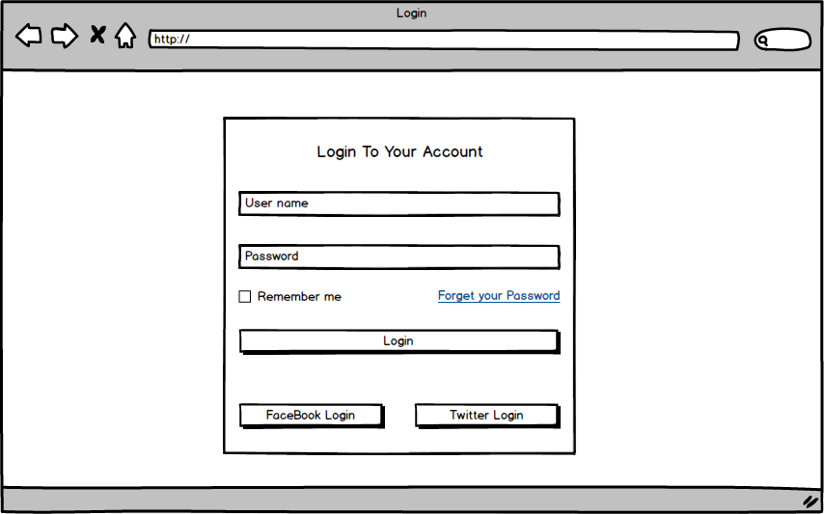

Testcase ID | Test Scenarin | Testcase | Test Steps | Test Data | Expected Result | Actual Result | Pass/ Fail |  | Ngày test |  | Tester
 |  |  |  |  |  |  | Round 1 | Round 2 | Round 1 | Round 2
TC01 | Textbox 'Tài khoản' | Tên tài khoản bỏ trống | 1. Không nhập giá trị vào textbox 2. Nhấn TAB để chuyển sang 'Mật khẩu' |  | Hiển thị thông báo lỗi: 'Chưa nhập tên tài khoản' | Hiển thị thông báo lỗi: ' Tài khoản không tồn tại' | Fail | Pass | 2021-03-31 | 2021-04-01 | Trung
TC02 |  | Tên tài khoản nhập sai | Nhập sai tên tài khoản đã đăng kí |  | Hiển thị thông báo lỗi: 'Tên tài khoản sai' | Hiển thị thông báo lỗi: ' Tài khoản không tồn tại' | Fail | Pass | 2021-03-31 | 2021-04-01 | Trung
TC03 |  | Tên tài khoản chưa đăng kí | Nhập tên tài khoản chưa đăng kí |  | Hiển thị thông báo lỗi:'Tên tài khoản không tồn tại' | Hiển thị thông báo lỗi: ' Tài khoản không tồn tại' | Pass | Pass | 2021-03-31 | 2021-04-01 | Trung
TC04 |  | Tên tài khoản đúng | Nhập vào tên tài khoản đã đăng kí |  | Đăng nhập thành công | Hiển thị trang chủ chính | Pass | Pass | 2021-03-31 | 2021-04-01 | Trung
TC05 | Textbox 'Mật khẩu' | Mật khẩu bỏ trống | 1.Không nhập giá trị vào textbox 'Mật khẩu' 2. Nhấn button 'Đăng nhập' |  | Hiển thị thông báo lỗi: ' Chưa nhập mật khẩu' | Hiển thị thông báo lỗi: ' Sai mật khẩu' | Fail | Pass | 2021-03-31 | 2021-04-01 | Trung
TC06 |  | Mật khẩu sai | Nhập sai mật khẩu |  | Hiển thị thông báo lỗi: 'Mật khẩu sai' | Hiển thị thông báo lỗi: ' Sai mật khẩu' | Pass | Pass | 2021-03-31 | 2021-04-01 | Trung
TC07 |  | Mật khẩu đúng | Nhập vào mật khẩu đúng (như đã đăng kí) |  | Sau khi nhấn button 'Đăng nhập' thì xuất hiện trang chủ chính' | Hiển thị trang chủ chính | Pass | Pass | 2021-03-31 | 2021-04-01 | Trung
TC08 | Button 'Đăng nhập' | Kiểm tra button có hoạt động không | Sau khi nhập 'Tên tài khoản' và 'Mật khẩu' đúng, thì nhấn 'Đăng nhập' |  | Đăng nhập thành công, hiển thị trang chủ chính | Hiển thị trang chủ chính | Pass | Pass | 2021-03-31 | 2021-04-01 | Trung
TC09 |  | Kiểm tra sau khi nhập nhấn 'ENTER' có đăng nhập được không | Sau khi nhập 'Tên tài khoản' và 'Mật khẩu' đúng, nhấn phím ENTER |  | Đăng nhập thành công, hiển thị trang chủ chính | Không đăng nhập được | Fail | Pass | 2021-03-31 | 2021-04-01 | Trung
TC10 |  | Kiểm tra button có hoạt động không | Sau khi nhập 'Tên tài khoản' và 'Mật khẩu' đúng, thì nhấn 2 lần TAB, rồi nhấn phím ENTER |  | Đăng nhập thành công, hiển thị trang chủ chính | Hiển thị trang chủ chính | Pass | Pass | 2021-03-31 | 2021-04-01 | Trung

Test_tài khoản
Project Name | Xây dựng Website Smart Mobile
Module Code | Form Tài khoản

 | Passed | Failed | Untested | Blocked | Test Case Total
Round 1 | 2 | 0 | 0 | 0 | 2
Round 2 | 0 | 0 | 0 | 0 | 0
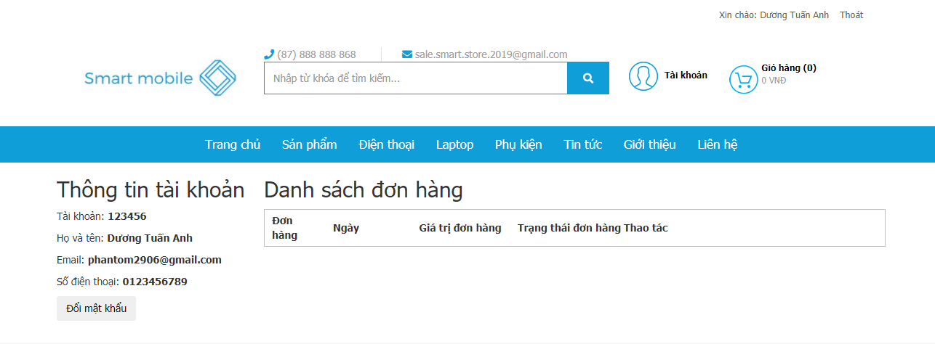

Testcase ID | Test Scenarin | Testcase | Test Steps | Test Data | Expected Result | Actual Result | Pass/ Fail |  | Ngày test |  | Tester
 |  |  |  |  |  |  | Round 1 | Round 2 | Round 1 | Round 2
TC01 | Button 'Đổi mật khẩu' | Trỏ chuột vào 'Đổi mật khẩu' có hiển thị ra form sản phẩm không | Trỏ chuột vào 'Đổi mật khẩu' |  | Hiển thị ra form Đổi mật khẩu | Hiển thị ra form sản phẩm | Pass |  | 2021-03-31 | 2021-04-01 | Tuấn Anh
TC02 | Hyperlink 'Thoát' | Trỏ chuột vào 'Thoát' có đăng xuất khỏi tài khoản trở về trang chủ không | Trỏ chuột vào 'Thoát' |  | Đăng xuất tài khoản trở về trang chủ | Đăng xuất tài khoản trở về trang chủ | Pass |  | 2021-03-31 | 2021-04-01 | Tuấn Anh

Test_giỏ hàng
Project Name | Xây dựng Website Smart Mobile
Module Code | Form giỏ hàng

 | Passed | Failed | Untested | Blocked | Test Case Total
Round 1 | 4 | 2 | 0 | 0 | 6
Round 2 | 6 | 0 | 0 | 0 | 6
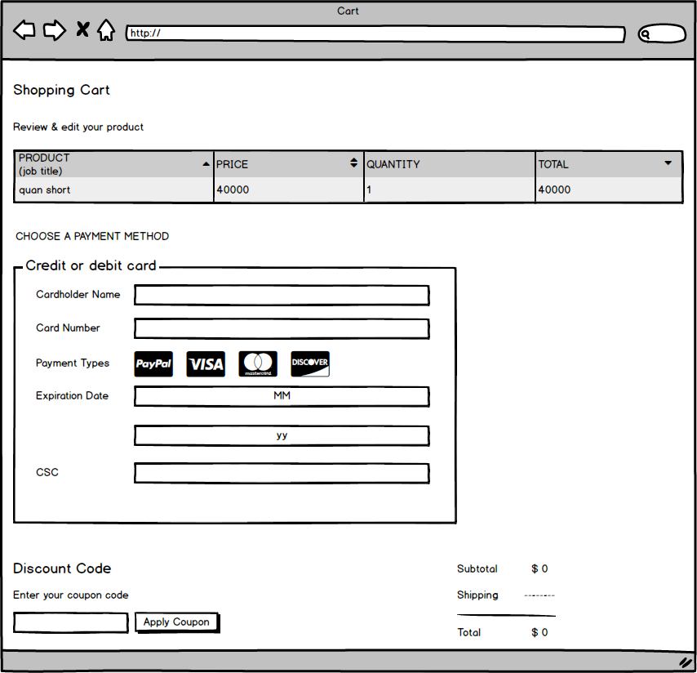

Testcase ID | Test Scenarin | Testcase | Test Steps | Test Data | Expected Result | Actual Result | Pass/ Fail |  | Ngày test |  | Tester
 |  |  |  |  |  |  | Round 1 | Round 2 | Round 1 | Round 2
TC1 | Page ' Giỏ hàng' | Kiểm tra giỏ hàng có hiển thị đầy đủ sản phẩm đã chọn, thông tin chi tiết | 1. Chọn sản phẩm vào giỏ hàng, chọn số lượng 2. Bấm vào 'Giỏ hàng ' |  | Hiển thị danh sách sản phẩm, thông tin chi tiết, thành tiền… | Hiển thị khi chọn samsung với số lượng 10,thông tin,danh sách(thành tiền và xóa sp) | Pass | Pass | 2021-03-31 | 2021-04-01 | Hà
TC2 | Checkbox ' Xóa sản phẩm' | Kiểm tra checkbox có hoạt động không | Nhấn chọn vào ô checkbox |  | Hiển thị dấu tick màu xanh | Hiển thị thông báo xóa thành công | Fail | Pass | 2021-03-31 | 2021-04-01 | Hà
TC3 | Button ' Xóa sản phẩm ' | Kiểm tra button có hoạt động không | 1. Bấm chọn sản phẩm cần xóa 2. Nhấn button ' Xóa sản phẩm' |  | Sản phẩm được chọn được xóa khỏi giỏ hàng | Hiển thị thông báo xóa thành công (chọn samsung với số lượng 10) | Pass | Pass | 2021-03-31 | 2021-04-01 | Hà
TC4 |  | Chưa chọn sản phẩm cần xóa có xóa được không | 1. Vào giỏ hàng sau khi chọn sản phẩm 2. Không chọn sản phẩm cần xóa 3. Bấm button ' Xóa sản phẩm' |  | Hiển thị thông báo ' Chọn sản phẩm cần xóa' | Hiển thị không xóa được | Fail | Pass | 2021-03-31 | 2021-04-01 | Hà
TC5 | Button 'ĐẶT HÀNG' | Kiểm tra xem chưa đăng nhập có đặt hàng được hay không | 1. Thêm sản phẩm cần mua vào giỏ hàng 2. Nhấn vào giỏ hàng của tôi 3. Bấm vào thanh toán |  | Hiển thị thông báo ' Vui lòng đăng nhập trước khi thanh toán ' | Hiển thị thông báo 'vui lòng đăng nhập trước khi thanh toán' | Pass | Pass | 2021-03-31 | 2021-04-01 | Hà
TC6 |  | Kiểm tra xem đăng nhập rồi có thanh toán được hay không | 1. Đăng nhập 2. Thêm sản phẩm cần mua vào giỏ hàng 3. Nhấn vào giỏ hàng của tôi 4. Bấm vào thanh toán |  | Hiển thị sang trang thanh toán | Hiển thị sang trang thanh toán | Pass | Pass | 2021-03-31 | 2021-04-01 | Hà

